표지
Internal Use Only

[슈퍼보드] 테스트 시나리오

 | 슈퍼보드 프로젝트

 | 작성일 | 2018.03.15 | 작성자 | 구해나 주임
 | Test URL | http://superboard.webmaker21.kr/
 | ID | admin | PW | w8144751

오류 사항
TEST SHEET에 따른 오류정리

| 버그사항 스크린샷 등록
본 영역에 확인된 스크린샷 이미지를 첨부해주세요.

테스트 분류 | 회원가입 | 세부 항목 | 회원가입 > 정보입력
URL | http://superboard.webmaker21.kr/_sub/member/join.php
문제점 기술 | 생년월일 자릿수 제한이 있으면 좋을것 같습니다.

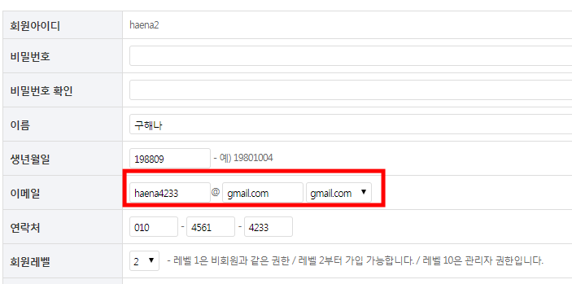
| 버그사항 스크린샷 등록
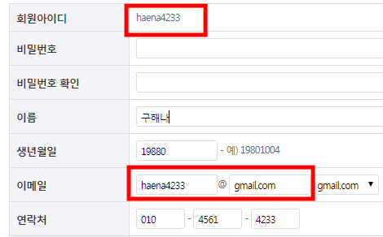 본 영역에 확인된 스크린샷 이미지를 첨부해주세요.

테스트 분류 | 회원가입 | 세부 항목 | 회원가입 > 정보입력
URL | http://superboard.webmaker21.kr/_sub/member/join.php
문제점 기술 | e-mail 중복

| 버그사항 스크린샷 등록
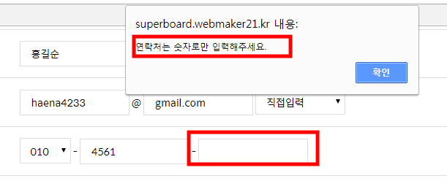 본 영역에 확인된 스크린샷 이미지를 첨부해주세요.

테스트 분류 | 회원가입 | 세부 항목 | 회원가입 > 정보입력
URL | http://superboard.webmaker21.kr/_sub/member/join.php
문제점 기술 | 연락처를 모두 기입' 이라는 alert..

| 버그사항 스크린샷 등록
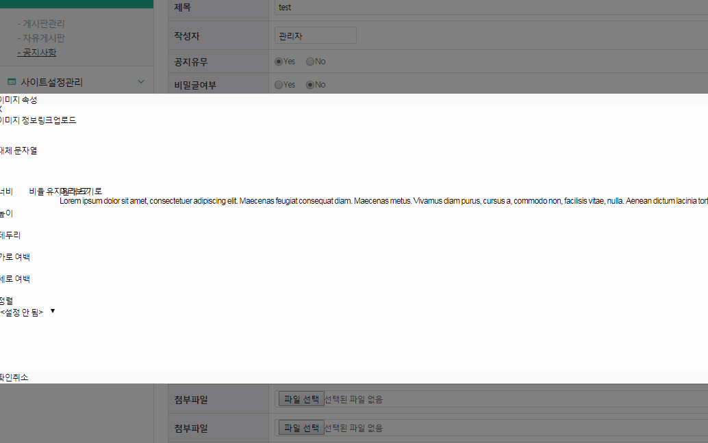 본 영역에 확인된 스크린샷 이미지를 첨부해주세요.

테스트 분류 | 공지사항 | 세부 항목 | 공지사항 > Write
URL | http://superboard.webmaker21.kr/superboard/adm/program/board/write.php?wm=w&txt_sdate=&txt_edate=&sel_search=&txt_search=&page=&wm_table=notice&ca=
문제점 기술 | 공지사항 > Write 에디터 內 img삽입 시, 오류 (크롬에서 오류, 익스플로어에서는 정상 등록 됩니다.)

| 버그사항 스크린샷 등록
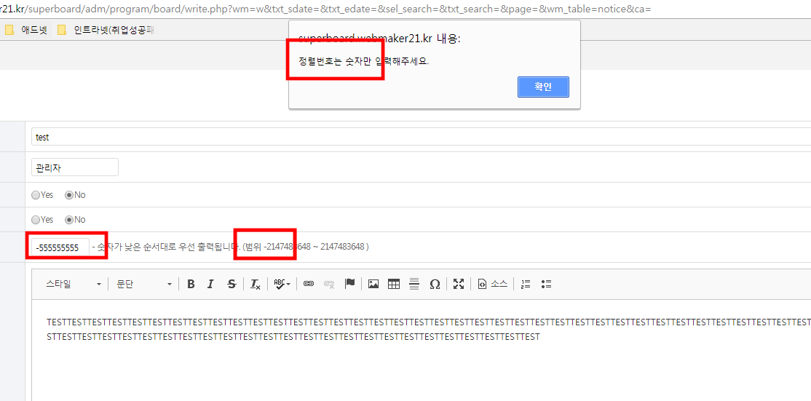 본 영역에 확인된 스크린샷 이미지를 첨부해주세요.

테스트 분류 | 공지사항 | 세부 항목 | 공지사항 > Write
URL | http://superboard.webmaker21.kr/superboard/adm/program/board/write.php?wm=w&txt_sdate=&txt_edate=&sel_search=&txt_search=&page=&wm_table=notice&ca=
문제점 기술 | 강제정렬번호 범위 (-)값 입력 안되는데, 범위 텍스트를 수정하거나 (-)값도 입력 가능하도록 수정 필요 http://superboard.webmaker21.kr/_sub/board/notice.php?ca=&sel_search=&txt_search=&page=1&idx=14&viewMode=modify 에서는 강제정렬번호 범위 (-) 가능

| 버그사항 스크린샷 등록
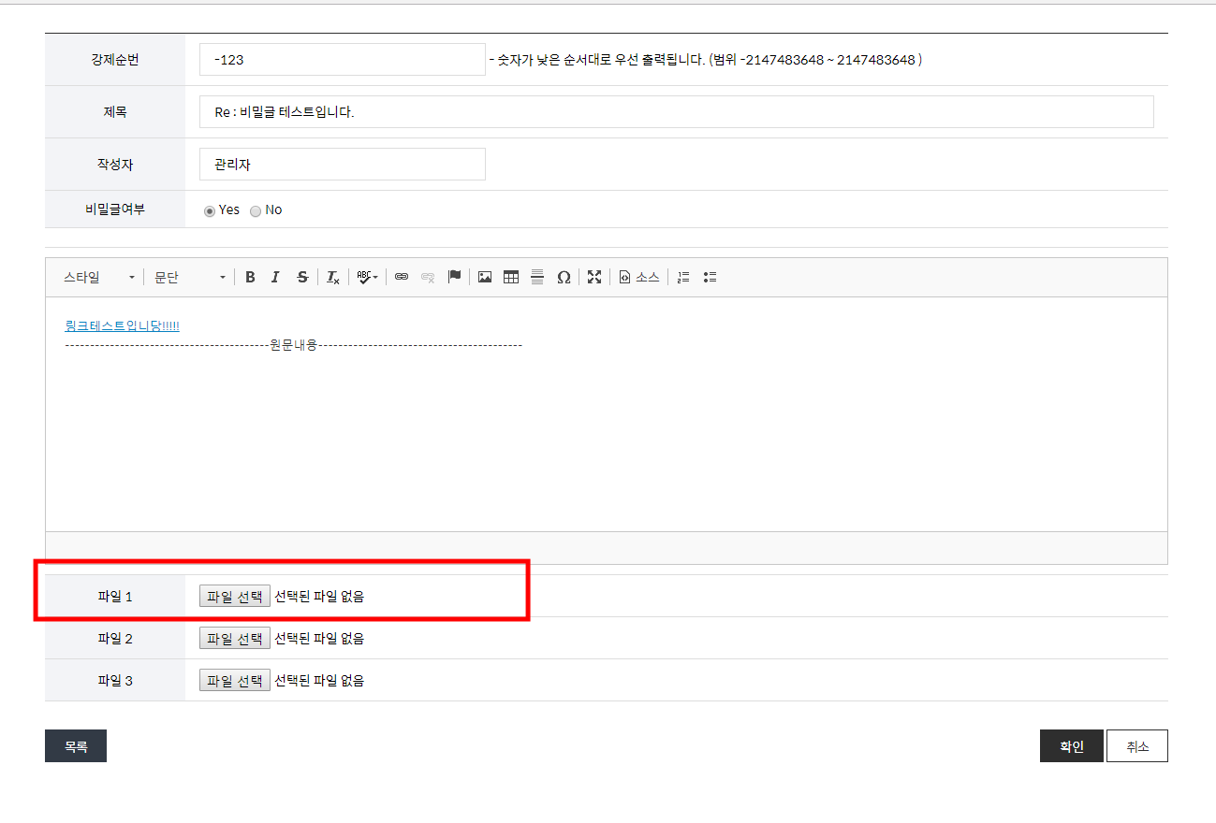 본 영역에 확인된 스크린샷 이미지를 첨부해주세요.

테스트 분류 | 01_01. GNB | 세부 항목 | ① 각 메뉴 별 클릭에 따른 정상링크 여부 체크.
URL | http://superboard.webmaker21.kr/_sub/board/notice.php?ca=&sel_search=&txt_search=&page=1&idx=14&viewMode=reply
문제점 기술 | http://superboard.webmaker21.kr/_sub/board/notice.php 에서 [답변하기] 선택하였을때 등록된 첨부파일 노출 X

| 버그사항 스크린샷 등록
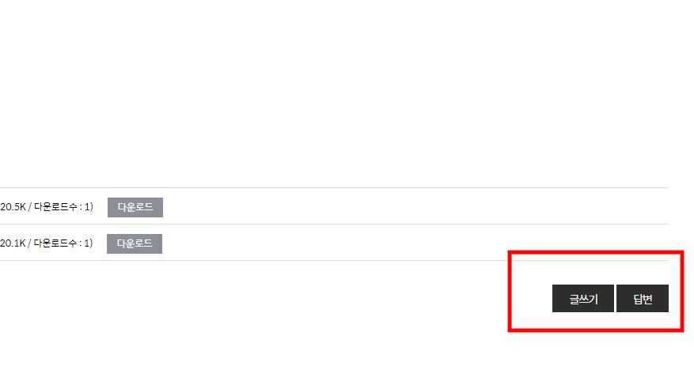 본 영역에 확인된 스크린샷 이미지를 첨부해주세요.

테스트 분류 | 공지사항 | 세부 항목 | 공지사항 > View
URL | http://superboard.webmaker21.kr/_sub/board/notice.php?viewMode=view&ca=&sel_search=&txt_search=&page=2&idx=9
문제점 기술 | 비회원 View 일 경우, 리스트페이지에서는 [글쓰기] 등 버튼 사라지지만 상세페이지에서는 [글쓰기], [답변] 버튼 노출 (글쓰기, 답변권한은 없지만. 버튼 히든처리가 있으면 좋을것 같습니다.)

| 버그사항 스크린샷 등록
본 영역에 확인된 스크린샷 이미지를 첨부해주세요.

테스트 분류 |  | 세부 항목
URL
문제점 기술

| 버그사항 스크린샷 등록
본 영역에 확인된 스크린샷 이미지를 첨부해주세요.

테스트 분류 |  | 세부 항목
URL
문제점 기술

| 버그사항 스크린샷 등록
본 영역에 확인된 스크린샷 이미지를 첨부해주세요.

테스트 분류 |  | 세부 항목
URL
문제점 기술

| 버그사항 스크린샷 등록
본 영역에 확인된 스크린샷 이미지를 첨부해주세요.

테스트 분류 |  | 세부 항목
URL
문제점 기술

| 버그사항 스크린샷 등록
본 영역에 확인된 스크린샷 이미지를 첨부해주세요.

테스트 분류 |  | 세부 항목
URL
문제점 기술

